Gráfico 1
 |  | Gráfico 1. Resultados Presupuestarios del Gobierno Central (Marzo 2023)
 |  | Valores en Millones de RD$

 | Detalle | Ingresos | Gastos | Resultado Primario | Resultado Financiero
 | Corrientes | 84,683.6 | 69,718.8
 | Donaciones | 71.3 | 0.0 | 5,297.1 | -4,428.8
 | De Capital | 2,764.3 | 12,503.3
 | Intereses | 0.0 | 9,725.9

 | 1.Se incluyen los Recursos de Captación Directa.
 | 1. Fecha de imputación al 31 de marzo 2023 // Fecha de registro al 07 de abril 2023
 | Fuente: Sistema de Información de la Gestión Financiera (SIGEF).

 |  | 87,519.2 | 91,947.9

1.Fecha de imputación al 31/07/2022 // Fecha de registro al 07/08/2022

Mapa 1
Mapa 1. Distribución de la Inversión Pública por Provincia (Marzo 2023)
Valores en millones de RD$

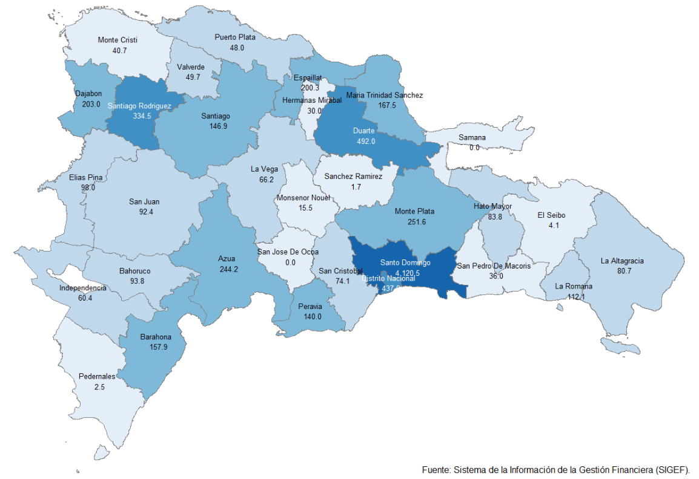

 | Notas: Cifras preliminares.
 | 1.Fecha de imputación al 31/03/2023 // Fecha de registro al 07/04/2023
 | Fuente: Sistema de Información de la Gestión Financiera (SIGEF).

Gráfico 2
Gráfico 2. Top 3 de Instituciones con Mayor Ejecución de Gastos (Marzo 2023)

1
2
3

 | 1.Fecha de imputación al 31 de marzo de 2023 // Fecha de registro al 07 de abril de 2023.
 | Fuente: Sistema de Información de la Gestión Financiera (SIGEF).

Gráfico 3
 |  | Gráfico 3. Distribución del Gasto por Clasificación Funcional (Marzo 2023)

Servicios Sociales | 51.5%
Servicios Económicos | 19.7%
Servicios Generales | 16.9%
Intereses de la Deuda Pública | 10.6%
Protección del Medio Ambiente | 1.3%
Blank | 100.0%
 | 100.0%

 |  |  | Notas: Cifras preliminares.
 |  |  | 1.Fecha de imputación al 31/03/2023 // Fecha de registro al 07/04/2023
 |  |  | Fuente: Sistema de Información de la Gestión Financiera (SIGEF).

1.Fecha de imputación al 31/07/2022 // Fecha de registro al 07/08/2022

